Объекты недвижимости
Информация о неиспользуемых и неэффективно используемых объектах, расположенных на территории Петриковского района на 01.01.2020г.
№ п/п | Балансодержатель УНП | Форма собственности (РБ, ГО, АТЕ, ОАО РБ, ОАО ГО, ОАО АТЕ, ЧП, ИП, ФЛ) | К-во объектов | Наименование объекта недвижимости | Населенный пункт (без указания - д., аг, н.п. и т.д.) | Адрес объекта (улица, дом) | Площадь объекта, кв. м. | Способ вовлечения | Срок вовлечения | Фотография объекта
1 | Мышанский сельский исполнительный комитет, Петриковский район, д. Мышанка, ул. Городокская, 17/1 УНП 400065833 | АТЕ | 1 | Администра-тивное здание сельисполкома | Мышанка | ул. Мира,12 | 867.3 | продажа (выставле-но на торги) | 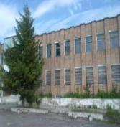 2020
2 | УЗ "Петриковская ЦРБ", г.Петриков, ул. Луначарского, 5, УНП 400065450 | АТЕ | 1 | Здание ФАП | Бобрики |  | 146.62 | снос | 3-й кв. 2020г.
3 | ОАО "Агро-Птичь", Петриковский район, аг. Птичь, ул. Аптечная, 1, УНП 400066018 | ОАО АТЕ | 2 | комплекс из 2 объектов (осеменатор-ская, бытовое помещение) | Млынок |  | 124 | снос | 2-й кв. 2020г.
4 | ОАО "Агро-Птичь", Петриковский район, аг. Птичь, ул. Аптечная, 1,УНП УНП 400066018 | ОАО АТЕ | 1 | Бывший склад | Бобречье | Ул. Чкалова | 96 | снос |  2-й кв. 2020г.
5 | Птичский сельский исполнительный комите, агр. Птичь, ул. Советская, 1, УНП 400065874 | АТЕ | 1 | Здание бывшего магазина | Бобречье | ул. Чкалова В.П., 35 | 90 | продажа (выставле-но на торги) | 2020 | 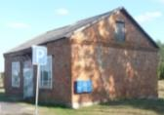
6 | ОАО«Куритичи», Петриковский район, аг. Куритичи, ул. Советская, 14, УНП 400031646 | ОАО АТЕ | 6 | Комплекс из 6 объектов (4 свинарника , служебно-бытовое помещение, кормоцех) | Остров |  | 7100 | снос | 2-й кв. 2020г.
7 | Лясковичский сельский исполнительный комитет, аг. Лясковичи, ул. Комсомольская, 27а, УНП 400031490 | АТЕ | 1 | Здание бывшего сельского клуба | Боклань | ул. Чкалова В.П., 35А | 79.1 | продажа (выставле-но на торги) | 2020 | 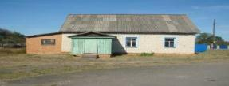
8 | ОАО "Новоселки", аг.Новоселки, ул.Ленина В.И., 2, УНП 400066033 | ОАО АТЕ | 1 | Комплекс зданий бывшей СТФ из 2 объектов (сарай и кормоцех) | Новые Головчицы |  | 1269 | снос | 2-й кв.2020г.
9 | ОАО "Новоселки", аг.Новоселки, ул.Ленина В.И., 2, УНП 400066033 | ОАО АТЕ | 2 | Комплекс зданий бывшей СТФ из 2 объектов (2 свинарника) | Новые Головчицы |  | 1580 | снос | 2021 г.
10 | Отдел образования, спорта и туризма райисполкома, г. Петриков, ул. Гагарина, 17, УНП 400065129 | АТЕ | 1 | Здание детского сада | Залесье | ул. Интерна-циональ-ная, д, 52 | 728.1 | продажа (выставле-но на торги) | 2020г.
11 | Отдел образования, спорта и туризма райисполкома, г. Петриков, ул. Гагарина, 17, УНП 400065129 | АТЕ | 1 | Здание бывшей котельной | Теребов |  | 52.6 | снос | 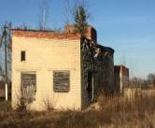 3-й кв. 2020г.
12 | Отдел образования, спорта и туризма райисполкома, г. Петриков, ул. Гагарина, 17, УНП 400065129 | АТЕ | 1 | Здание школы | Секеричи | ул. Школь-ная, д. 29 | 1021 | продажа (выставле-но на торги) | 2020г. | 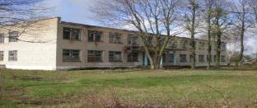
13 | КПУП "Петриковский райжилкомхоз", г. Петриков, ул. Гагарина,2, УНП 490318904 | АТЕ | 1 | Склад 35а, 776 | Муляровский с/с | военный городок "Объект 600" | 201 | продажа | 2020г. | 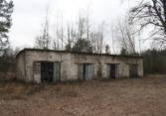
14 | КПУП "Петриковский райжилкомхоз", г. Петриков, ул. Гагарина,2, УНП 490318904 | АТЕ | 1 | Склад цеха деревообработки | Копаткевичи | ул. Совет-ская | 305.8 | снос | 3-й кв. 2020г. | 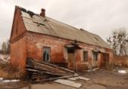
15 | КПУП "Петриковский райжилкомхоз", г. Петриков, ул. Гагарина,2, УНП 490318904 | АТЕ | 1 | Сушилка 2-х камерная цеха дерево-обработки | Копаткевичи | ул. Совет-ская | 51.2 | снос | 3-й кв. 2020г. | 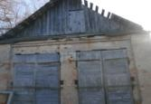
16 | КСУП "Грабов", Петриковский район, аг. Грабов, ул. Школьная, 25, УНП 400031595 | АТЕ | 1 | Здание столовой | Грабов | ул. Совет-ская | 250 | продажа | 2020г. | 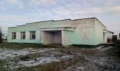
17 | КСУП "Заветы Ильича", Петриковский район, аг. Бабуничи, ул. Первомайская, 31, УНП 400065994 | АТЕ | 1 | Комплекс зданий бывшей СТФ из 6 объектов (2 телятника, свинарник с летним лагерем для свиней, свинарник-маточник, свинарник, кормоцех) | Михедовичи |  | 7084.7 | снос | 2-й кв.2020г.
18 | Новоселковский сельский исполнительный комитет, Петриковский район, аг. Новоселки, ул. Ленина, 48, УНП 400065820 | АТЕ | 1 | Здание бывшего ФАП | Новые Головчицы | ул. Центральная, 14 | 209 | снос | 3-й кв. 2020г. | 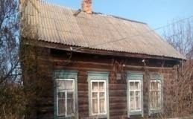
19 | ГЛХУ "Петриковский лесхоз", г. Петриков, ул. Ленинская, 15а, УНП 400031753 | РБ | 1 | Комплекс зданий бывшего спорт. лагеря "Олимпиец" из 8 объектов | Лучицы | ул. Аникея Нашука | 973 | продажа (выставле-но на торги) | 2020г.
20 | СУП "Домановичи-Агро", Калинковичский р-н, аг.Козловичи, ул.Кирова, 59, УНП 400055395 | ОАО ГО | 1 | Комплекс из 8 зданий: насосная, 2 свинарника, 3 свинарника-маточника, навес для весов, котельная | Бобречье |  | 8130.7 | аренда | 2020г.
21 | РУЭСП "Днепро-Бугский водный путь" 225710, г.Пинск, пл.Ленина, 20, УНП 200295135 | РБ | 1 | Здание столовой и магазина | Петриков | ул. Комсо-мольская13а | 521.9 | снос | 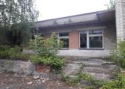 2020г.
22 | ОАО "Гомельский завод сельскохозяйствен-ного машиностроения "Гомсельмаш" 246004, г.Гомель, ул.Шоссейная, 41, УНП 400051757 | РБ | 1 | Здание нежилое | Петриков | ул. Песоч-ная, 37 | 121.4 | продажа (выставле-но на торги) | 2020г. | 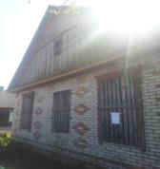
23 | Петриковский сельисполком, г. Петриков, Гагарина, 15, УНП 400031541 | АТЕ | 1 | Здание бывшей бани | д. Велавск | ул. Кимбо-ровская 11б | 67.2 | снос | 2-й квартал 2021 г. | 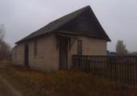
24 | КПУП «Петриковский райжилкомхоз», 247940, г. Петриков, ул. Гагарина,2, УНП 490318904 | АТЕ | 1 | Здание бани | Лясковичи | ул. им. Саши Глушко, 10А | 285.4 | использова-ние в собствен-ных целях | 2020 | 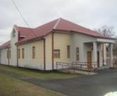
25 | КПУП «Петриковский райжилкомхоз», 247940, г. Петриков, ул. Гагарина,2, УНП 490318904 | АТЕ | 1 | Администра-тивное здание | Петриков | 2-й переулок Перво-майский, д. 1А | 463 | использова-ние в собствен-ных целях | 2020 | 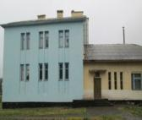
26 | КПУП «Петриковский райжилкомхоз», 247940, г. Петриков, ул. Гагарина,2, УНП 490318904 | АТЕ | 1 | Вагон-сауна | Конковичи | ул. Моло-дежная, 12а | 22.6 | использова-ние в собствен-ных целях | 2020 | 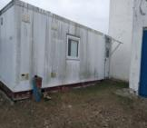
27 | КСУП "Заветы Ильича", 247932, Петриковский район, аг. Бабуничи, ул. Первомайская, 31, УНП 400065994 | АТЕ | 1 | Здание центральной мастерской | Михедовичи | ул. Центральная | 750 | использова-ние в собствен-ных целях | 2020 | 